2451 怀宁县月洪线路面修复及挡土墙工程A标段
合作工程款支付证书 |  |  |  |  |  |  |  |  |  |  |  |  |  |  | 未办理原因：
工程名称 |  | 怀宁县月洪线路面修复及挡土墙工程A标段 |  |  |  |  |  |  |  |  | 档案编号 |  | CD201552
合同金额 |  | 1,416,030.00 |  |  |  | 中标日期 | 2015.11.11 中标 |  |  |  | 合作单位 |  | 张友元 斯建平13505560776
决算金额 |  |  |  |  |  | 竣工日期 |  |  |  |  | ERP编号 |  | 2451
序号 | 工程款到账 |  |  | 开票情况 |  | 成本发票 | 扣管理费 |  | 代扣税金 |  | 其他扣款 |  | 支付金额(元)
 | 日期 | 账户 | 金额 | 日期 | 金额 | 金额 | 比例 | 金额 | 税率 | 金额 | 金额 | 备注 |  |  | 资料、借条
1 | 2016-09-12 |  | 54,078.00 | 2016-07-06 | 305,374.75 | 1,082,845.00 | 全部管理费2% | 28,320.60 |  |  | 6,400.00 |  | 997,428.40 |  | 成本票 | 怀宁县月洪线路面修复及挡土墙工程A标段 | 2015.11.11 | 1416030.00 | 张友元13505560776 | 中标通知书、施工 合同原件在庐江
 | 2016-09-12 |  | 978,071.00 | 2016-09-02 | 776,774.25
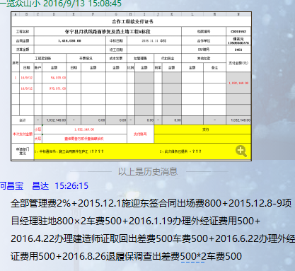
 |  | 注：全部管理费2% +2015.12.1施迎东签合同出场费800 +2015.12.8-9项目经理驻地800×2车费500+ 2016.1.19办理外经证费用500+ 2016.4.22办理建造师证取回出差费500车费500+ 2016.6.22办理外经证费用500+2016.8.26退履保调查出差费500*2车费500

 |  |  |  |  |  |  |  |  |  |  |  |  |  |  | 本次
 |  |  |  |  |  |  |  |  |  |  |  |  |  |  | 个1%

合计 |  | - | 1,032,149.00 | - | 1,082,149.00 | 1,082,845.00 | - | 28,320.60 | - | 0.00 |  | - | 997,428.40
本次支付金额 |  | 小写 | 997,428.40 |  |  |  | 支付账号 |  | 斯建平18156955598 建行安庆市宜秀支行 |  |  |  |  | 70.44%
 |  | 大写 | 997428.4 |  |  |  |  |  | 4340 6116 8003 6469 |  |  |  |  | 完工证明？
申请部门 意见 |  | 1、中标通知书、施工合同原件在庐江； 2、此次借条已提供 。
项目管理 意见 |  | 何总、朱总已同意支付（附表背面截图）。
财务审核 意见
质安稽查 意见
总经理审批

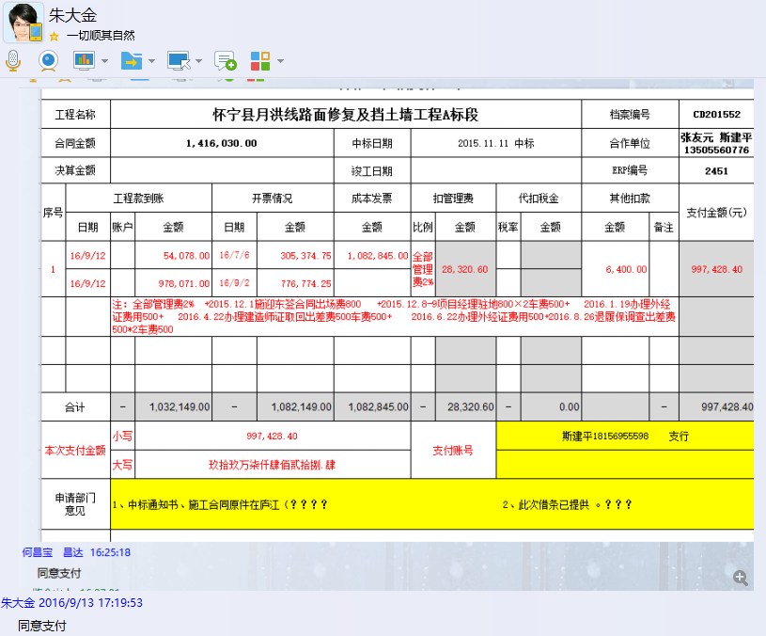

2451 怀宁县月洪线路面修复及挡土墙工程A标段 (2)
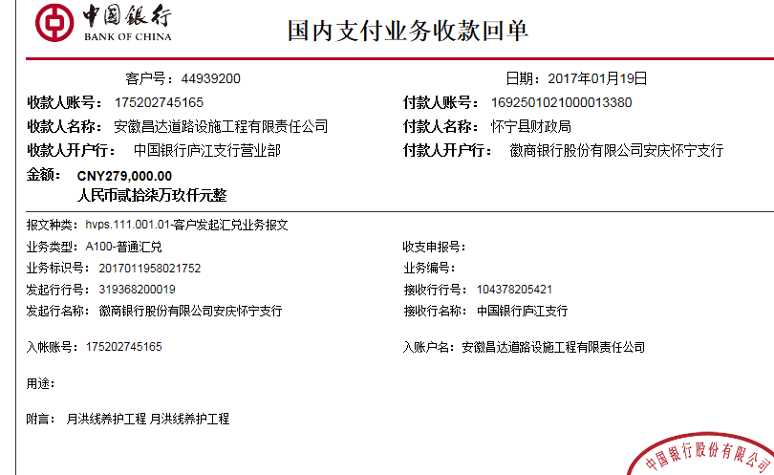
工程款支付证书 |  |  |  |  |  |  |  |  |  |  |  |  |  | 未办理原因：
工程名称 |  | 怀宁县月洪线路面修复及挡土墙工程A标段 |  |  |  |  |  |  |  |  | 档案编号 |  | CD201552
合同金额 |  | 1,416,030.00 |  |  |  | 中标日期 | 2015.11.11 中标 |  |  |  | 合作单位 |  | 张友元 斯建平13505560776
决算金额 |  |  |  |  |  | 竣工日期 |  |  |  |  | ERP编号 |  | 2451
序号 | 工程款到账 |  |  | 开票情况 |  | 成本发票 | 扣管理费 |  | 代扣税金 |  | 其他扣款 |  | 支付金额(元)
 | 日期 | 账户 | 金额 | 日期 | 金额 | 金额 | 比例 | 金额 | 税率 | 金额 | 金额 | 备注 |  | 资料、借条
1 | 2016-09-12 |  | 54,078.00 | 2016-07-06 | 305,374.75 | 1,082,845.00 | 全部管理费2% | 28,320.60 |  |  | 6,400.00 |  | 997,428.40 | 成本票 | 怀宁县月洪线路面修复及挡土墙工程A标段 | 2015.11.11 | 1416030.00 | 张友元13505560776 | 中标通知书、施工 合同原件在庐江
 | 2016-09-12 |  | 978,071.00 | 2016-09-02 | 776,774.25
 |  | 注：全部管理费2% +2015.12.1施迎东签合同出场费800 +2015.12.8-9项目经理驻地800×2车费500+ 2016.1.19办理外经证费用500+ 2016.4.22办理建造师证取回出差费500车费500+ 2016.6.22办理外经证费用500+2016.8.26退履保调查出差费500*2车费500
 | 本次
2 | 2017-01-20 | 中 | 279,000.00 | 2016-11-03 | 310,000.00 |  | 已扣 |  |  | 0.00 | 500.00 |  | 278,500.00
 |  |  |  |  |  |  |  |  |  |  |  | 扣除2017.1.9办理外经证费用500

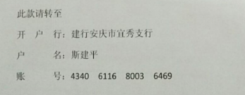
 |  |  |  |  |  |  |  |  |  |  |  |  |  | 本次
 |  |  |  |  |  |  |  |  |  |  |  |  |  | 个1%

合计 |  | - | 1,311,149.00 | - | 1,392,149.00 | 1,082,845.00 | - | 28,320.60 | - | 0.00 |  | - | 1,275,928.40
本次支付金额 |  | 小写 | 278,500.00 |  |  |  | 支付账号 |  | 斯建平18156955598 建行安庆市宜秀支行
 |  | 大写 | 278500 |  |  |  |  |  | 4340 6116 8003 6469
申请部门 意见 |  | 1、中标通知书、施工合同原件在庐江； 2、此次借条已提供 。
项目管理 意见 |  | 何总、朱总已同意支付（附表背面截图）。
财务审核 意见
质安稽查 意见
总经理审批

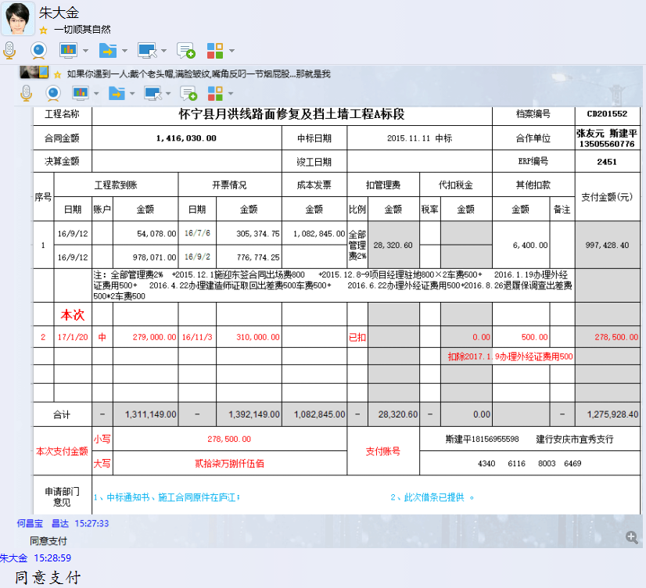

3
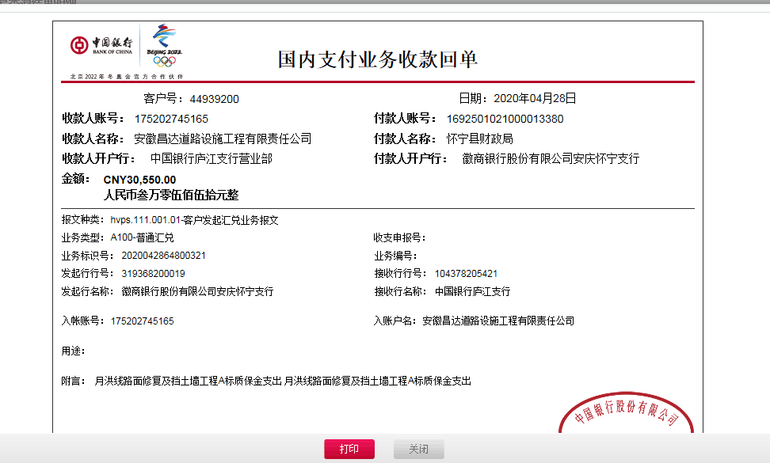
工程款支付证书 |  |  |  |  |  |  |  |  |  |  |  |  |  | 未办理原因：
工程名称 |  | 怀宁县月洪线路面修复及挡土墙工程A标段 |  |  |  |  |  |  |  |  | 档案编号 |  | CD201552
合同金额 |  | 1,416,030.00 |  |  |  | 中标日期 | 2015.11.11 中标 |  |  |  | 合作单位 |  | 张友元 斯建平13505560776
决算金额 |  | 1,391,699.00 |  |  |  | 竣工日期 |  |  |  |  | ERP编号 |  | 2451
序号 | 工程款到账 |  |  | 开票情况 |  | 成本发票 | 扣管理费 |  | 代扣税金 |  | 其他扣款 |  | 支付金额(元)
 | 日期 | 账户 | 金额 | 日期 | 金额 | 金额 | 比例 | 金额 | 税率 | 金额 | 金额 | 备注 |  | 资料、借条
1 | 2016-09-12 |  | 54,078.00 | 2016-07-06 | 305,374.75 | 1,082,845.00 | 全部管理费2% | 28,320.60 |  |  | 6,400.00 |  | 997,428.40 | 成本票 | 怀宁县月洪线路面修复及挡土墙工程A标段 | 2015.11.11 | 1416030.00 | 张友元13505560776 | 中标通知书、施工 合同原件在庐江
 | 2016-09-12 |  | 978,071.00 | 2016-09-02 | 776,774.25
 |  | 注：全部管理费2% +2015.12.1施迎东签合同出场费800 +2015.12.8-9项目经理驻地800×2车费500+ 2016.1.19办理外经证费用500+ 2016.4.22办理建造师证取回出差费500车费500+ 2016.6.22办理外经证费用500+2016.8.26退履保调查出差费500*2车费500

2 | 2017-01-20 | 中 | 279,000.00 | 2016-11-03 | 310,000.00 |  | 已扣 |  |  | 0.00 | 500.00 |  | 278,500.00
 |  |  |  |  |  |  |  |  |  |  |  | 扣除2017.1.9办理外经证费用500
3 | 2020-04-28 | 中 | 30,550.00 |  |  |  | 已扣 | 0.00 |  | 0.00 | 50.00 |  | 30,500.00

 |  |  |  |  |  |  |  |  |  |  |  |  |  | 本次
 |  |  |  |  |  |  |  |  |  |  |  |  |  | 个1%

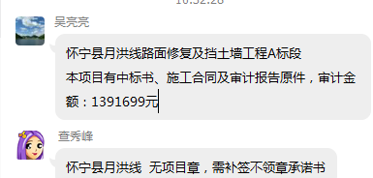
合计 |  | - | 1,341,699.00 | - | 1,392,149.00 | 1,082,845.00 | - | 28,320.60 | - | 0.00 |  | - | 1,306,428.40
本次支付金额 |  | 小写 | 278,500.00 |  |  |  | 支付账号 |  | 斯建平18156955598 建行安庆市宜秀支行
 |  | 大写 | 278500 |  |  |  |  |  | 4340 6116 8003 6469
申请部门 意见 |  | 1、中标通知书、施工合同原件在庐江； 2、此次借条已提供 。
项目管理 意见 |  | 何总、朱总已同意支付（附表背面截图）。
财务审核 意见
质安稽查 意见
总经理审批

